Rapport
Opname werktuigbouwkundige installaties scholen |  |  |  | Algemene informatie
In het gebouw zijn er twee warmteopwekkers. Twee gasketels van Remeha Pro 65 en Remeha Quinta Ace 90. De CV leidingen zijn van Dikwandig staal. Het schoolgebouw bestaat uit drie groepen. noordgevel, zuidgevel en gemeenschappelijke ruimte. In totaal zijn er 13 leslokalen.
In alle leslokalen hangen platenradiatoren type 21 en 22. Wat wel opviel was dat er zes verschillende thermostaatkranen waren. De verdeling is te vinden in 'Lokalen'. De toevoer van verse lucht gaat via de klapramen in de verschillende ruimtes.
Verder hangt er in de keuken een close in boiler en is het gehele gebouw voorzien van TL-buizen verlichting.
Opdrachtgever | OZHW
Contactpersoon
Objectgegevens

Informatief
Naam object | Basisschool Develhoek
Type | Schoolgebouw

Classificatie
Gebouwtype | Schoolgebouw
Subtype | Basisschool
Daktype
Gebouwhoogte

Adresgegevens
Straat | Beethovenlaan
Huisnummer | 97
Toevoeging
Volgnummer
Postcode | 3335 BE
Plaats | Zwijndrecht

Registratiegegevens invoer
Opnamedatum (bezoekdatum) | 2021-12-09
Uitgevoerd door | Jibril Qorane

Verwarming

Warmteopwekkers
Functie
Omschrijving | Gasketel 1 | Gasketel 2
Aantal | 1 | 1
Fabrikant | Remeha | Remeha
Type | Quinta Pro 65 | Quinta Ace 90
Capaciteit | 65 | 65
Bouwjaar | 2016 | 2021
Ketelnummer | Niet zichtbaar
Stookconfiguratie | Type C | Type B
Uitwendige staat | Goed | Goed
Ketelafsluiters
Type | CIM VAL | CIM VAL
DN | 32 | 32
Drukveiligheid | Ja | Ja
Type | Pentec | Pentec
DN | 32 | 32
Druk | 3 | 3
Trechter en afvoer | Ja | Ja
Rookgasafvoer | Kunststof | Kunststof
Luchttoevoer | Kunststof | Kunststof
CV Leiding | Dikwandig | Dikwandig
Opmerking

Regeling
Fabrikant | Remeha geregeld
Type
Soort
Opmerking

Vulinstallatie
Omschrijving | Kraan met slang
Fabrikant
Type
Overige functies
Opmerking

Luchtafscheiding
Soort | Luchtpotten
Fabrikant
Type
Diameter
Opmerkingen

Filter
Omschrijving
Fabrikant | Niet aanwezig
Type
Soort
Diameter
Opmerkingen

Expansievoorziening
Soort | Expansie 1 | Expansie 2
Fabrikant | Flexcon | Flexcon
Type | Flamco | Flamco
Inhoud | 80 | 80 | L
Voordruk | 1 | 1 | Bar
Aansluitgroep | Remeha quinta | Op het systeem
Opmerking

Pompen
Ketelpomp | Remeha quinta | Remeha ace
Fabrikant | Grundfos | Grundfos
Type | UPM2 25-70 | UPML 25-105
Schakeling
Voeding | 230 V(1x) | 230 V(1x)

Groepspomp
Groepen | Aanvoer noordgevel | Aanvoer zuidgevel | Aanvoer gemeenschappelijke ruimte
Fabrikant | Grundfos | Grundfos | Grundfos
Type | Magna 3 40-60f | Magna 3 40-60f | UPS 40-60/2
Schakeling
Voeding | 230 V (1x) | 230 V (1x) | 400 (3x)

Tapwater pomp
Fabrikant
Type
Schakeling
Voeding

Bypass ventiel
Fabrikant | Nee
Diameter
Instelling
Opmerking

Inregelafsluiter
Groepen | Aanvoer noordgevel | Aanvoer zuidgevel | Aanvoer gemeenschappelijke ruimte
Fabrikant
Diameter
Instelling
Opmerking

Smoorkleppen
Fabrikant
Type
Diameter
Instelling
Opmerking

Driewegklep
Fabrikant klep
Type
Opmerking
Motor Fabrikant | Elsta | Landis & Gyr
Type | AME 22 A1 | SKQ33

Warmtemeter
Groep | Niet aanwezig
Fabrikant flow meter
Type
Doorlaat
Fabrikant warmtemeter
Type

Warmteafgifte
Fabrikant | Zie tablokalen
Type
Afsluiter
Hoeveelheid

Koeling

Fabrikant
Type
Hoeveelheid
Huidige staat
Opmerking

Ventilatie

Fabrikant | Niet leesbaar
Type
Hoeveelheid
Huidige staat
Opmerking

Plattegrond
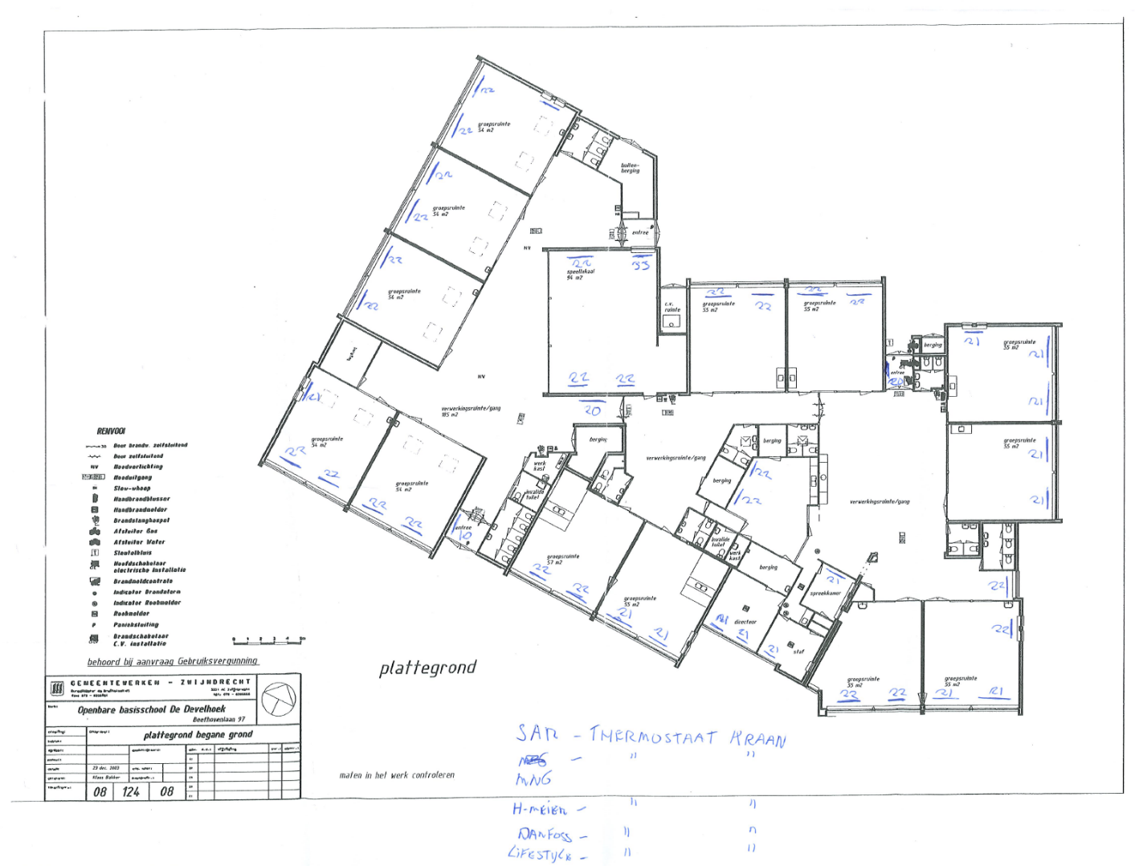

Foto
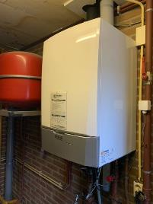
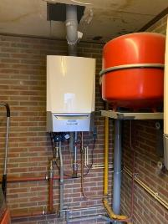
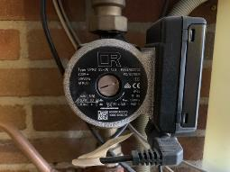
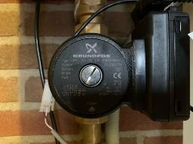
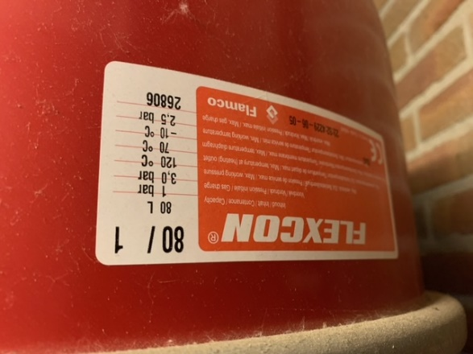

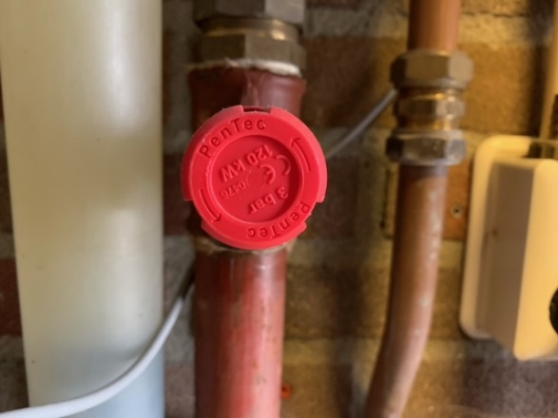
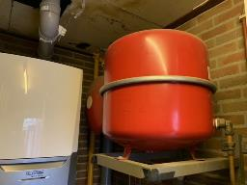

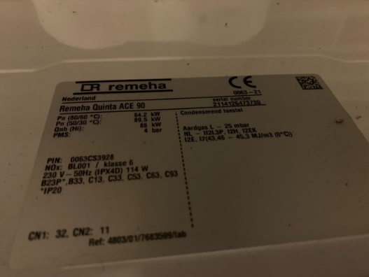
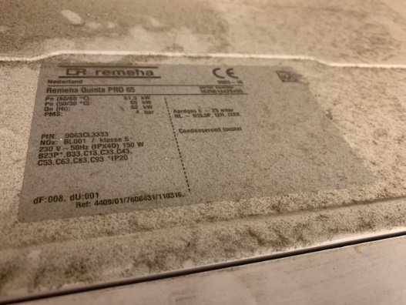

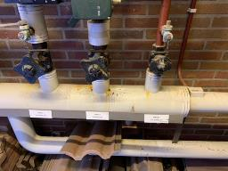
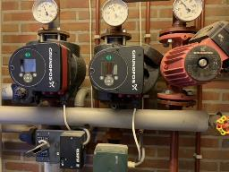
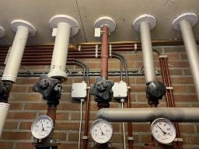
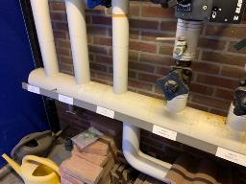

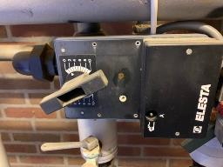
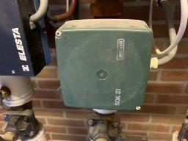

Foto's dak
